set_info
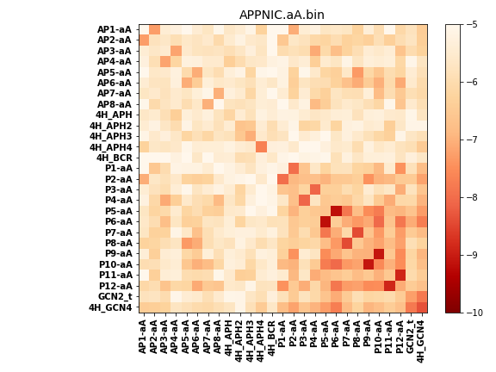
N_pairs: | 17
N_heterodimers: | 10
N_homodimers: | 7
orthogonality_average: | -1.79770565033
orthogonality_average_%: | 35.9541130066
orthogonality_gap: | 2.42098999023
orthogonality_gap_%: | -48.4197998047
N_offtarget_above_min_ontarget: | 455

max_affinity: | -9.16613960266
min_affinity: | -4.25083017349
lower_is_better: | True

binding_min_affinity: | -5.6125497818
binding_min_affinity_%: | 12.250995636

nonbinidng_max_affinity: | -8.03353977203
nonbinidng_max_affinity_%: | 60.6707954407

total_II_pairs: | 16
total_II_pairs_%: | 23.5294117647
total_IN_mismatches: | 1
total_IN_mismatches_%: | 1.47058823529
total_NN_pairs: | 14
total_NN_pairs_%: | 20.5882352941

total_electrostatic_matches: | 84
total_electrostatic_matches_%: | 61.7647058824
total_electrostatic_mismatches: | 34
total_electrostatic_mismatches_%: | 25.0

starting_pos: | f
N_heptades: | 4
N_aminoacids: | 29

ag_helicity: | mean: 47.55 std: 14.68 min: 14.56 max: 69.38
charge: | mean: 0.19 std: 4.60 min: -9.99 max: 7.99
gravy: | mean: -0.24 std: 0.59 min: -1.79 max: 0.18
instability_index: | mean: 25.45 std: 35.47 min: -13.77 max: 135.93
isoelectric_point: | mean: 6.69 std: 2.65 min: 3.25 max: 11.05
normalization_max: | -10
normalization_min: | -5

